Sheet1
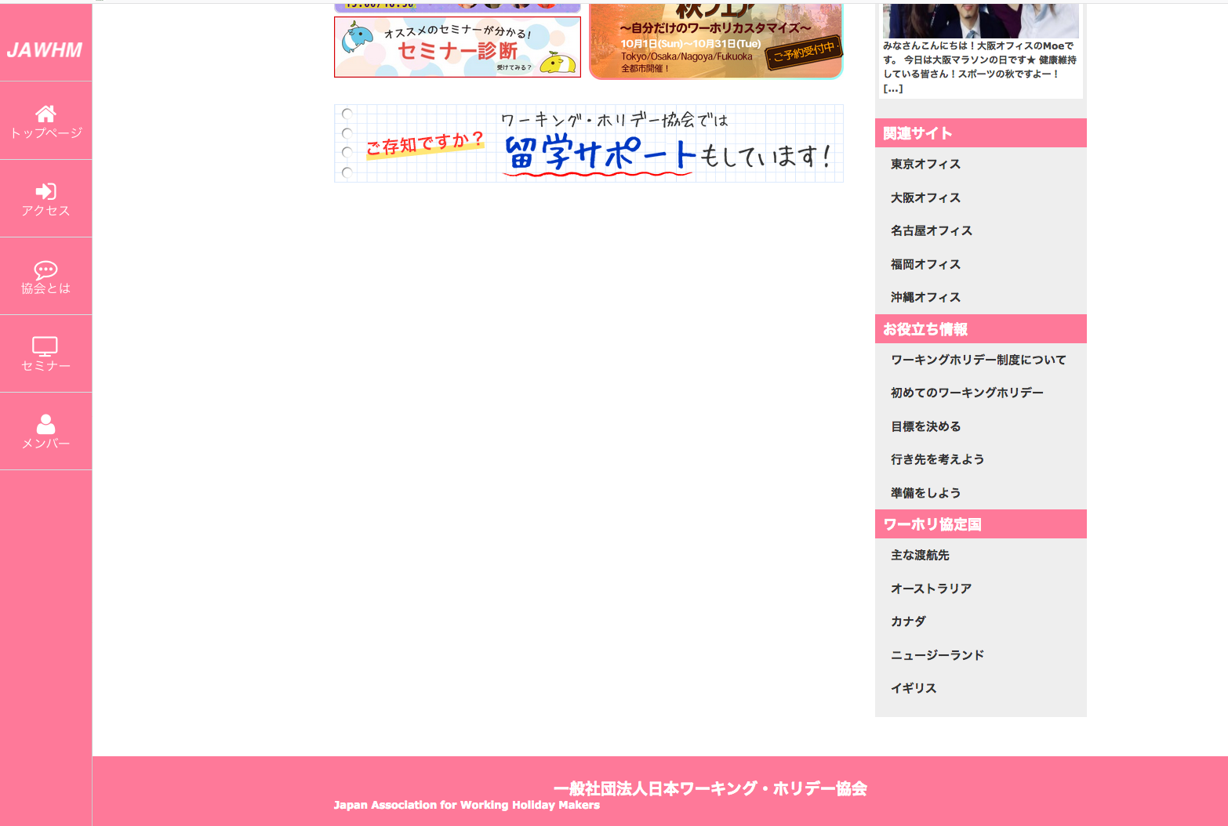
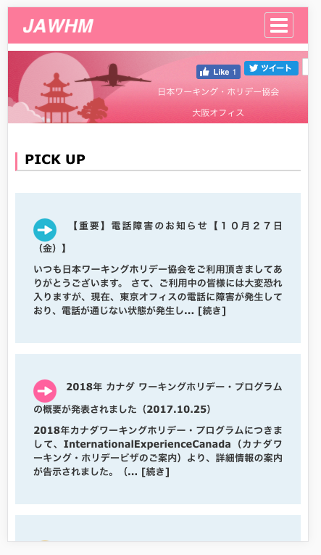

ＳＰにブログの表示がありませんので追加してください。
Vì không có hiển thị Blog ở SP vì thế xin hãy thêm vào

ＳＰのＰＩＣＫＵＰ表示は、タイトルだけを表示して、詳細は別ページにしてください。
Đối với màn hình PICKUP của SP, chỉ hiển thị tiêu đề, Còn chi tiết cụ thể xin làm vào trang riêng biệt.

ここにも、ブログを表示してください。
Ở đây cũng vậy, xin hiển thị Blog

文字の位置がずれています
Vị trí chữ cái bị sai lệch

